Sheet1 (2)
询 价 单
电话：15002082992 QQ:1092750207 联系人：陈志达 先生
产品名称：普通厚铁合页 |  |  |  | 日期：2017年2月11日
产品图片 | 产品 | 型号 | 单重 | 表面处理 | CIF BK(USD) | 每盒数量 | 每箱数量 | 每箱毛重 | 螺丝规格
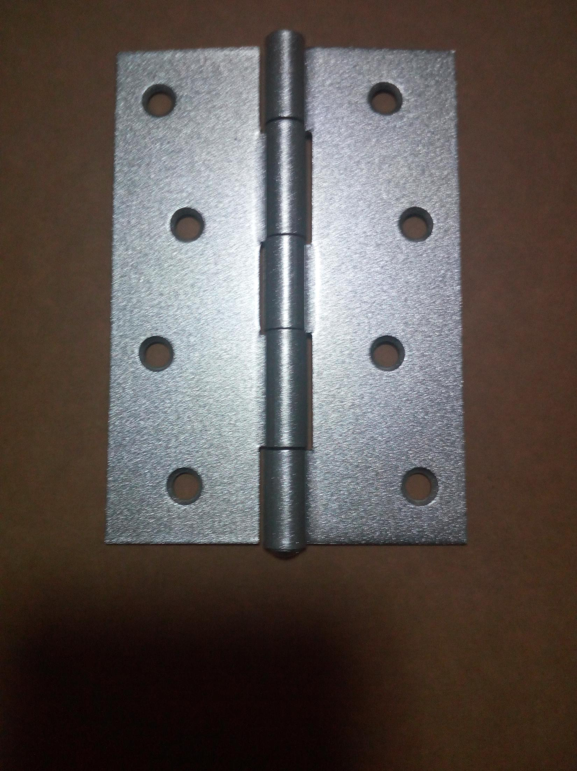
 | 规格 | mm | g/pcs |  | 元/pcs | pcs/box | pcs/carton | KG/ | mm
 | 3" | 75*50*1.5 | 60 | 银灰喷粉 |  | 24 | 600 | 38.50 | 3*16
 | 3.5" | 89*63*1.5 | 90 | 银灰喷粉 |  | 12 | 480 | 46.00 | 3.5*16
 | 4" | 100*70*1.6 | 110 | 银灰喷粉 |  | 12 | 360 | 43.00 | 4*18

 |  | 合计

